关系图
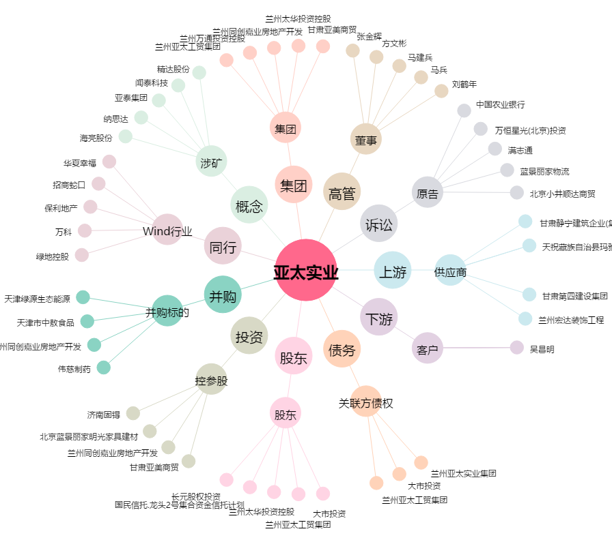
亚太实业[000691.SZ] - 关系概览图

